II.etapa
Príloha č.2 Technická špecifikácia

 | Prevádzkový poriadok
P.č. | Cintorín | Počet | Rozmer v cm | Poznámka - úplne nová tabula (N) - výmena starej (V) | Stojan - konštrukcia na tabulu | Ilustračné foto
1 | Slávičie údolie | 1 | v84* š178 | N
2 | Lamač | 1 | v84* š178 | N
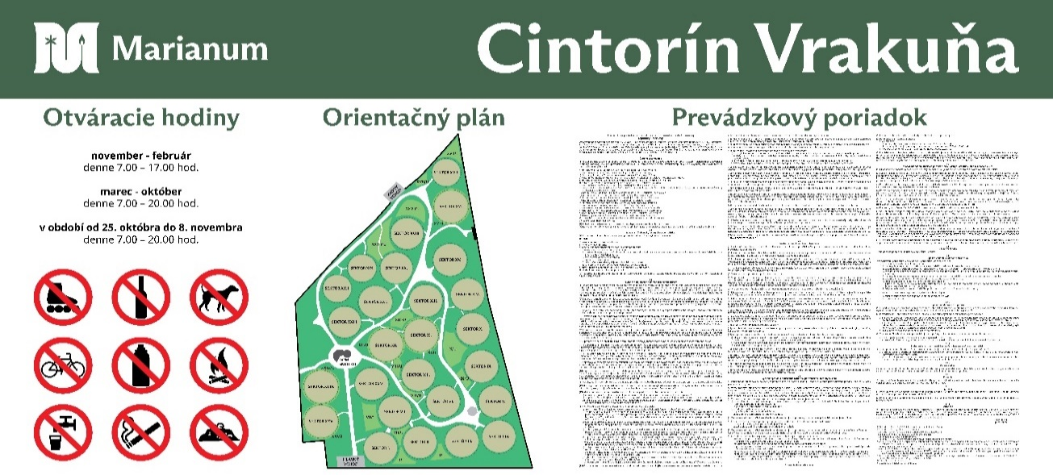
3 | Karlova Ves | 1 | v84* š178 | N
4 | Devín | 1 | v84* š178 | N
5 | Dúbravka | 1 | v84* š178 | N
6 | Rusovce | 1 | v84* š178 | N
7 | Petržalka | 1 | v84* š178 | N
8 | Martinský | 1 | v118*š 98 | V
9 | Martinský | 1 | v84* š178 | V
10 | Podunajské Biskupice | 1 | v84* š178 | V
11 | Prievoz | 1 | v84* š178 | N
12 | Stará Vrakuňa | 1 | v84* š120 | N
13 | Komárov | 1 | v84* š150 | N
14 | Vajnory | 1 | v84* š130 | N
15 | Rača | 1 | v84* š178 | N
16 | Kozia brána | 1 | v84* š178 | N
17 | Ondrejský | 1 | v84* š178 | N
18 | Mikulášsky | 1 | v84* š178 | N

 | Tabule na vstupe - otváracie hodiny
P.č. | Cintorín | Počet | Rozmer v cm | Poznámka - úplne nová tabula (N) - výmena starej (V) | Ilustračné foto
1 | Slávičie údolie | 2 | v44*š 39 | V
2 | Lamač | 1 | v44*š 39 | V
3 | Karlova Ves | 1 | v44*š 39 | V
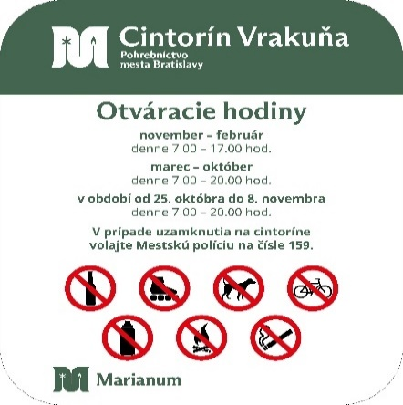
4 | Devín | 1 | v44*š 39 | V
5 | Dúbravka | 1 | v44*š 39 | V
6 | Rusovce | 1 | v44*š 39 | V
7 | Petržalka | 1 | v44*š 39 | V
8 | Martinský | 1 | v44*š 39 | V
9 | Podunajské Biskupice | 2 | v44*š 39 | V
10 | Prievoz | 1 | v44*š 39 | V
11 | Stará Vrakuňa | 1 | v44*š 39 | V
12 | Vajnory | 2 | v44*š 39 | V
13 | Rača | 1 | v44*š 39 | V

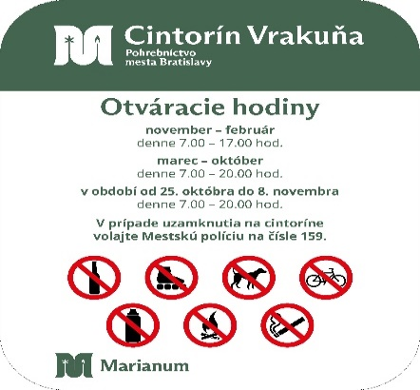
 | Tabule na vstupe - otváracie hodiny
P.č. | Cintorín | Počet | Rozmer v cm | Poznámka - úplne nová tabula (N) - výmena starej (V) | Ilustračné foto
1 | Slávičie údolie | 2 | v 69*š 49 | V
2 | Lamač | 1 | v 69*š 49 | V
3 | Karlova Ves | 1 | v 69*š 49 | V
4 | Devín | 1 | v 69*š 49 | V
5 | Dúbravka | 1 | v 69*š 49 | V
6 | Rusovce | 1 | v 69*š 49 | V
7 | Petržalka | 1 | v 69*š 49 | V
8 | Martinský | 1 | v 69*š 49 | V
9 | Kopčany | 1 | v 60*š40 | V

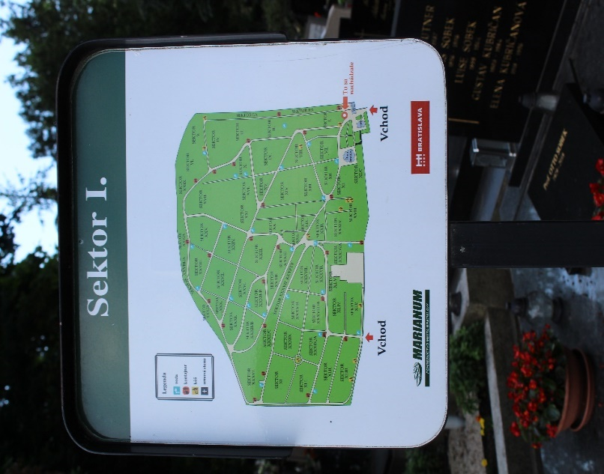
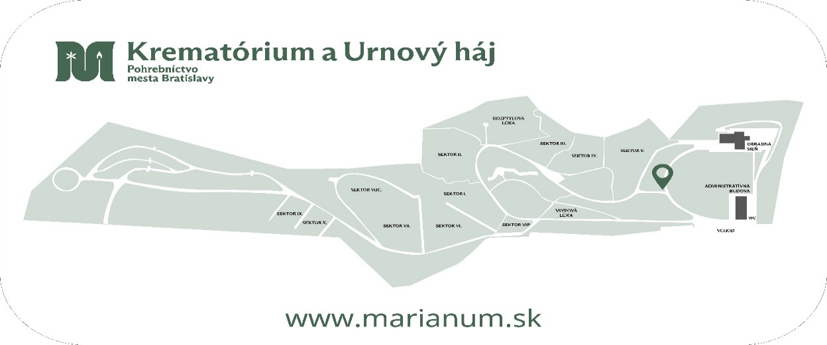
 | Sektorové tabule
P.č. | Cintorín | Počet | Rozmer | Poznámka - úplne nová tabula (N) - výmena starej (V) | Konštrukcia | Ilustračné foto
1 | Slávičie údolie | 38 | v 48 * š 44 | V
2 | Lamač | 5 | v 48 * š 44 | V
3 | Karlova Ves | 7 | v 48 * š 44 | V
4 | Devín | 4 | v 48 * š 44 | V
5 | Dúbravka | 4 | v 48 * š 44 | V
6 | Rusovce | 3 | v 48 * š 44 | V
7 | Petržalka | 15 | v 39 * š 44 | V
8 | Martinský | 53 | v 42*š30 | V
9 | Podunajské Biskupice | 9 | v 41*š29 | V
10 | Krematórium | 1 | v30*š60 | N | A

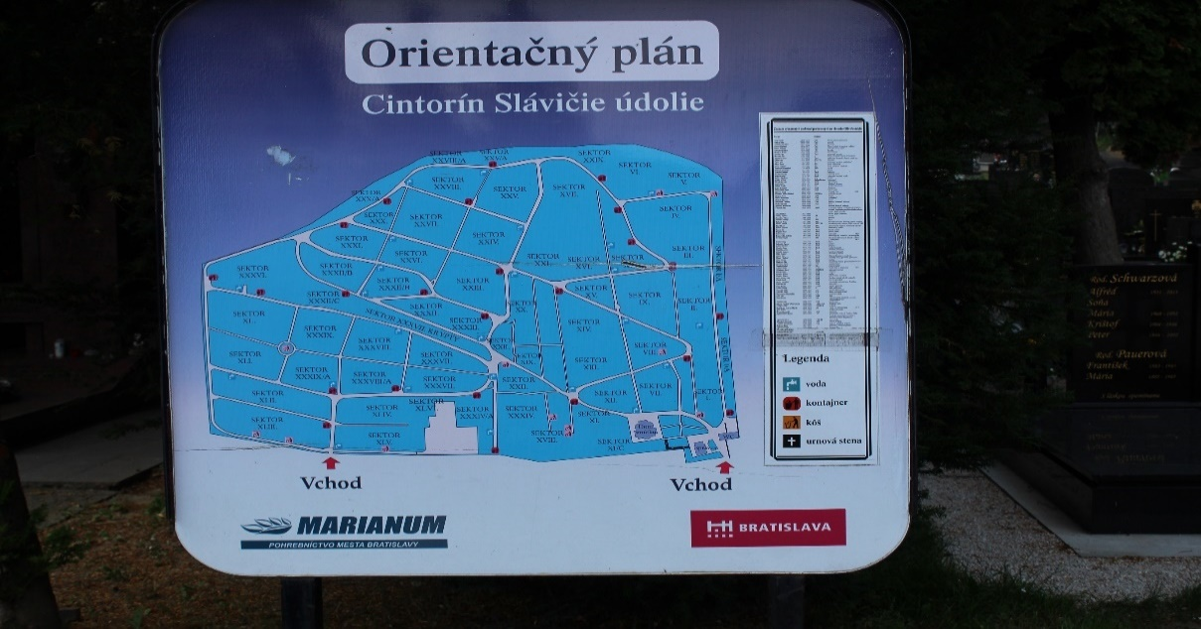
 | Orientačné tabule
P.č. | Cintorín | Počet | Rozmer | Poznámka - úplne nová tabula (N) - výmena starej (V) | Konštrukcia | Ilustračné foto
1 | Slávičie údolie | 1 | v 125 * š 125 | V
2 | Martinský | 1 | v86*š63,5 | V
3 | Podunajské Biskupice | 1 | v59*š 39 | V
4 | Prievoz | 1 | v59*š 39 | V
5 | Stará Vrakuňa | 1 | v59*š 39 | V
6 | Komárov | 1 | v59*š 39 | V
7 | Vajnory | 1 | v59*š 39 | V
8 | Rača | 1 | v59*š 39 | V

 | Iný typ tabúl
P.č. | Cintorín | Počet | Rozmer | Poznámka - úplne nová tabula (N) - výmena starej (V) | Konštrukcia
1 | Slávičie údolie -označenie kancelárie | 1 | v 50 * š 50 | N
2 | Martinský | 1 | v100*š250 | V/tabula na vizualizáciu opravy chodníkov, prípadne iné
3 | Vrakuňa | 1 | v125xš125 | V/tabuľa na vizualizáciu plánovaného zrekonštruovaného domu smútku - pravá strana popri chodníku k domu smútku
4 | Slávičie údolie - Pamätník protifašistických bojovníkov, Mathaussen, NKÚ | 1 | 50*80 cm | N
5 | Pamätník padlých vojakov v I.sv. vojne, ul. Francúzskych partizánov | 1 | 21*29,7 | N
6 | Ondrejský cintorín - kaplnka Rakovsky | 1 | 80*60 | N

 | Iné:
P.č. | Názov | Počet | Rozmer
1 | Šablóna - Logo Marianum, pre striekanie farbou ( hrúbka písma a výška -pomerne k šírke, v zmysle dizajn manuálu) | 1 | šírka 90 cm

 | Materiál : | kompozitná doska, sendvičový materiál/ alubond, dibond...( min 3 mm)/ s potlačou, s oblými rohmi

 | Grafické služby
p.č. | Názov | Počet | Jednotka
1 | Grafické služby, verejný obstarávateľ má k dispozícií iba fotografie a je potrebné spracovanie grafických podkladov | 100 | človekohodiny

